Gráfico 1
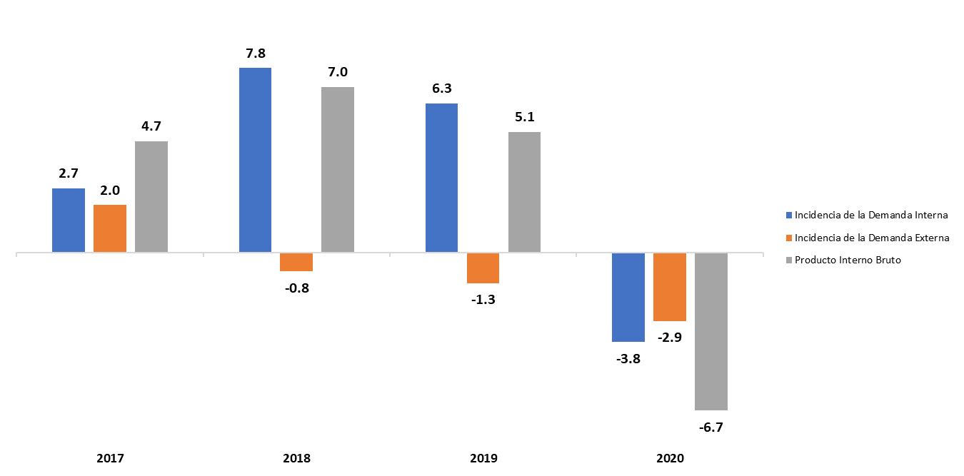
Gráfico 1. TASA DE CRECIMIENTO DEL PRODUCTO INTERNO BRUTO (PIB) E INCIDENCIA DE LA DEMANDA INTERNA Y EXTERNA (ENFOQUE DEL GASTO)
2017-2020
En porcentaje (%) y puntos porcentuales

Fuente: Banco Central de la República Dominicana.

Gráfico 2
Gráfico 2. TASA DE CRECIMIENTO DEL PIB DE LA REPÚBLICA DOMINICANA ENERO-MARZO (2018-2021) Tasa de Crecimiento del PIB de la República Dominicana

En porcentaje (%)

 | 2018 | 6.8
 | 2019 | 5.7
 | 2020 | 0.0
 | 2021 | 3.1

Fuente: Banco Central de la República Dominicana.

Gráfico 3
Gráfico 3. Cuenta Corriente de la República Dominicana

Enero-Marzo (2016-2021)
En millones de US$ |  | 2016 | 442.3
 |  | 2017 | 400.6
 |  | 2018 | 348.3
 |  | 2019 | 276.3
 |  | 2020 | -121.9
 |  | 2021 | -682.5

 | Fuente: Banco Central de la República Dominicana.

Gráfico 4
Gráfico 4. Inflación Interanual
(2019 - 2021)
En porcentaje (%)

 |  |  |  |  |  |  | IPC |  | IPC Subyacente |  | Meta de Inflación 4% ± 1
Ene | 0.03 | Ene | 0.01 | Ene | 0.01 | Ene | 0.0070811609991 | Ene | 0.02376 | Ene | 0.04
Feb | 0.03 | Feb | 0.01 | Feb | 0.01 | Feb | 0.011918672587 | Feb | 0.022585794094 | Feb | 0.04
Mar | 0.03 | Mar | 0.01 | Mar | 0.01 | Mar | 0.014745828483 | Mar | 0.021500238892 | Mar | 0.04
Abr | 0.03 | Abr | 0.01 | Abr | 0.01 | Abr | 0.016079158936 | Abr | 0.020651310564 | Abr | 0.04
May | 0.03 | May | 0.01 | May | 0.01 | May | 0.013107170393 | May | 0.019754065847 | May | 0.04
Jun | 0.03 | Jun | 0.01 | Jun | 0.01 | Jun | 0.0091559590675 | Jun | 0.019483605259 | Jun | 0.04
Jul | 0.03 | Jul | 0.01 | Jul | 0.01 | Jul | 0.014005386687 | Jul | 0.020411392405 | Jul | 0.04
Ago | 0.03 | Ago | 0.01 | Ago | 0.01 | Ago | 0.017155165782 | Ago | 0.020590091512 | Ago | 0.04
Sep | 0.03 | Sep | 0.01 | Sep | 0.01 | Sep | 0.020216773003 | Sep | 0.021407209193 | Sep | 0.04
Oct | 0.03 | Oct | 0.01 | Oct | 0.01 | Oct | 0.024773738303 | Oct | 0.022321779455 | Oct | 0.04
Nov | 0.03 | Nov | 0.01 | Nov | 0.01 | Nov | 0.032250615764 | Nov | 0.021972847838 | Nov | 0.04
Dic | 0.03 | Dic | 0.01 | Dic | 0.01 | Dic | 0.036562789263 | Dic | 0.022478070175 | Dic | 0.04
Ene | 0.03 | Ene | 0.01 | Ene | 0.01 | Ene | 0.041724617524 | Ene | 0.024068140971 | Ene | 0.04
Feb | 0.03 | Feb | 0.01 | Feb | 0.01 | Feb | 0.036566589684 | Feb | 0.024974635136 | Feb | 0.04
Mar | 0.03 | Mar | 0.01 | Mar | 0.01 | Mar | 0.02447418738 | Mar | 0.026660430309 | Mar | 0.04
Abr | 0.03 | Abr | 0.01 | Abr | 0.01 | Abr | 0.010727328058 | Abr | 0.027548638132 | Abr | 0.04
May | 0.03 | May | 0.01 | May | 0.01 | May | 0.0098934550989 | May | 0.030963124319 | May | 0.04
Jun | 0.03 | Jun | 0.01 | Jun | 0.01 | Jun | 0.028972247636 | Jun | 0.035114978247 | Jun | 0.04
Jul | 0.03 | Jul | 0.01 | Jul | 0.01 | Jul | 0.043484859983 | Jul | 0.041401767716 | Jul | 0.04
Ago | 0.03 | Ago | 0.01 | Ago | 0.01 | Ago | 0.048026017244 | Ago | 0.04235912499 | Ago | 0.04
Sep | 0.03 | Sep | 0.01 | Sep | 0.01 | Sep | 0.050331525015 | Sep | 0.043381106488 | Sep | 0.04
Oct | 0.03 | Oct | 0.01 | Oct | 0.01 | Oct | 0.050250240673 | Oct | 0.044447465264 | Oct | 0.04
Nov | 0.03 | Nov | 0.01 | Nov | 0.01 | Nov | 0.052585709374 | Nov | 0.046127154666 | Nov | 0.04
Dic | 0.03 | Dic | 0.01 | Dic | 0.01 | Dic | 0.055536478118 | Dic | 0.047714744815 | Dic | 0.04
Ene | 0.03 | Ene | 0.01 | Ene | 0.01 | Ene | 0.062270483902 | Ene | 0.049272552264 | Ene | 0.04
Feb | 0.03 | Feb | 0.01 | Feb | 0.01 | Feb | 0.070877017404 | Feb | 0.053600492476 | Feb | 0.04
Mar | 0.03 | Mar | 0.01 | Mar | 0.01 | Mar | 0.082965106027 | Mar | 0.055825302456 | Mar | 0.04
Abr | 0.03 | Abr | 0.01 | Abr | 0.01 | Abr | 0.096452641919 | Abr | 0.057211548901 | Abr | 0.04
May | 0.03 | May | 0.01 | May | 0.01 | May | 0.10480820683 | May | 0.05825426413 | May | 0.04
 | 0.03 |  | 0.01 |  | 0.01 | Jun | 0.09319367674 | Jun | 0.059953809354 | Jun | 0.04
 | 0.03
 | 0.03
 | 0.03
 | 0.03
 | 0.03
 | 0.03
 | 0.03
 | 0.03
 | 0.03
 | 0.03
 | 0.03

Fuente: Banco Central de la República Dominicana.

Gráfico 5
Gráfico 5. Tasas de Interés del BCRD |  |  | Depósito | TPM | Préstamo
(2019 - Junio 2021)
En porcentaje (%) | 2019 | Ene | 4.00% | 5.50% | 7.00%
 |  | Feb | 4.00% | 5.50% | 7.00%
 |  | Mar | 4.00% | 5.50% | 7.00%
 |  | Abr | 4.00% | 5.50% | 7.00%
 |  | May | 4.00% | 5.50% | 7.00%
 |  | Jun | 4.00% | 5.50% | 7.00%
 |  | Jul | 3.50% | 5.00% | 6.50%
 |  | Ago | 3.25% | 4.75% | 6.25%
 |  | Sep | 3.00% | 4.50% | 6.00%
 |  | Oct | 3.00% | 4.50% | 6.00%
 |  | Nov | 3.00% | 4.50% | 6.00%
 |  | Dic | 3.00% | 4.50% | 6.00%
 | 2020 | Ene | 3.00% | 4.50% | 6.00%
 |  | Feb | 3.00% | 4.50% | 6.00%
 |  | Mar | 2.50% | 3.50% | 4.50%
 |  | Abr | 2.50% | 3.50% | 4.50%
 |  | May | 2.50% | 3.50% | 4.50%
 |  | Jun | 2.50% | 3.50% | 4.50%
 |  | Jul | 2.50% | 3.50% | 4.50%
 |  | Ago | 2.50% | 3.50% | 4.50%
 |  | Sep | 2.50% | 3.00% | 3.50%
 |  | Oct | 2.50% | 3.00% | 3.50%
 |  | Nov | 2.50% | 3.00% | 3.50%
 |  | Dic | 2.50% | 3.00% | 3.50%
 | 2021 | Ene | 2.50% | 3.00% | 3.50%
Fuente: Banco Central de la República Dominicana. |  | Feb | 2.50% | 3.00% | 3.50%
 |  | Mar | 2.50% | 3.00% | 3.50%
 |  | Abr | 2.50% | 3.00% | 3.50%
 |  | May | 2.50% | 3.00% | 3.50%
 |  | Jun | 2.50% | 3.00% | 3.50%

Gráfico 6
 |  | 2020 | PGE 2021 | 2021* | 2022*
Gráfico 6. PROYECCIONES PRINCIPALES VARIABLES MACROECONÓMICOS | Inflación (Promedio) | 3.8% | 4.0% | 7.0% | 4.5%
2020-2022 | Inflación (diciembre) | 5.6% | 4.0% | 5.0% | 4.0%
 | Tasa de Cambio (Promedio) | 56.58 | 62.3 | 58.4 | 61.3
Inflación
Crecimiento PIB Real
 | Crecimiento PIB real EEUU | -3.5% | 4.0% | 6.4% | 3.5%
 | Crecimiento PIB real | -6.7% | 5.0% | 7.5% | 5.0%

 |  |  |  | 3.9

Crecimiento PIB EEUU
Tasa de Cambio

Fuente: Marco Macroeconómico 2021-2025, revisado al 10 de junio 2021
* Datos para 2021 y 2022 son proyecciones

Gráfico 7
GRÁFICO 7. INGRESOS POR ENTIDAD RECAUDADORA
Enero-Junio 2020 y 2021
Valores en Millones RD$

Fuente: Sistema de Información de la Gestión Financiera (SIGEF).
Excluye donaciones.

Recaudadora | Recacudado 2020 | Estimado 2021 | Recaudado 2021
TN | 30,466.4 | 17,742.6 | 25,870.6
DGII | 201,238.9 | 245,653.0 | 298,942.3
DGA | 53,873.2 | 63,022.8 | 84,893.6
Total | 285,578.5 | 326,418.4 | 409,706.6

Gráfico 8
Gráfico 8. Distribución del Gasto por Clasificación Económica
Enero-junio 2020/2021
Valores en RD$ millones

 |  | 2020 | 2021
 | Gastos corrientes | 345,434.9 | 376,452.1
 | Gastos de capital | 56,910.2 | 26,742.3

 | Fuente: SIGEF

Gráfico 9
Gráfico 9. Distribución del Gasto por Clasificación Funcional (Enero-junio 2021)

 | 100%
Servicios Sociales | 51.3%
Intereses de la Deuda Pública | 21.9%
Servicios Generales | 16.0%
Servicios Económicos | 10.3%
Protección del Medio Ambiente | 2.0%

RD$403,194.4 MM

Gráfico 10
Gráfico 10. Resultado Financiero y Balance Primario del Gobierno Central (Enero-Junio 2020-2021)

 |  | 2020 | 2021
 | Resultado financiero | (116,242.7) | 6,660.2
 | Balance primario | (40,720.2) | 95,044.0

Fuente: SIGEF

